SELECTION BDC
 |  |  | BON DE COMMANDE IMPORT 2022

CACHET MAGASIN
 |  |  | Validité de l'offre : | Jusqu'au Mercredi 16 Juin
 |  |  | Franco : | 600 €
 |  |  | Date de la commande :
 |  |  | Nom du magasin
 |  |  | Adresse : |  |  |  |  |  |  |  |  | COMPAGNONS PARTNERS LOGISTICS BV
 |  |  | Email : |  |  |  |  |  |  |  |  | BREDRIJVENLAAN 7E
 |  |  | Tél : |  |  |  |  |  |  |  |  | 9080 LOCHRISTI – Belgique
 |  |  | Responsable de la commande :
 |  |  | Date de livraison : | Février 2022

 |  | RETOUR UNIQUEMENT PAR MAIL A : p.gallou@groupe-inedis.fr
USAGE | CODE BARRE | DÉSIGNATION | DESCRIPTIF | RÉFÉRENCE | Minimum de commande | QUANTITÉ COMMANDÉE PAR MAGASIN | PRIX ACHAT HT | PRIX DE VENTE CONSEILLE 2022 | COEF | TAUX MARGE % | MONTANT HT | VISUEL
NAVIGATION |  | BATEAU 2M50 | Longueur 2m50,PVC 0,75mm Plancher Gonflable Siège bois coulissant Longeur intérieure 1,7m Largeur extérieure 1,5m Largeur intérieure 0,78m Diamètre boudins 36cm 5 poignées Rames Max 3 personnes Moteur max 6cv | 202101 | 1 | 0 | 385.00 € | 699.00 € | 1.82 | 33.91 | - | 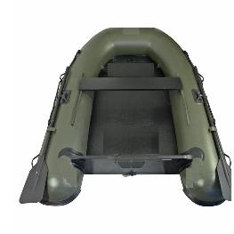
NAVIGATION |  | BATEAU PRO 2M90 | Longueur 2m90,PVC 0,90mm Plancher Gonflable Siège bois coulissant Emplacement batterie Quille gonblable Protection latérale et dessous Davier taquet coinceur Longeur intérieure 1,8m Largeur extérieure 1,75m Largeur intérieure 1m Diamètre boudins 40cm 8 poignées Rames Max 4 personnes Moteur max 10cv | 202102 | 1 | 0 | 525.00 € | 949.00 € | 1.81 | 33.61 | - | 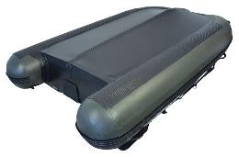 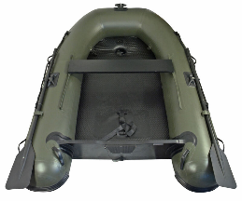
CARNASSIER |  | EPUISETTE CARNASSIER PLIANTE | Mailles en caoutchouc Manche coulissant et filet repliable , encombrement réduit et un transport facilité Dimensions du filet : 65x54 cm Longueur du manche : 90 cm Encombrement : 90 cm | 202103 |  | 0 | 18.70 € | 54.90 € | 2.94 | 59.13 |  | 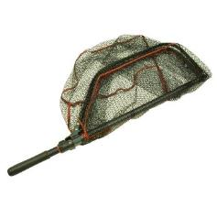 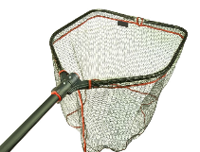
CARNASSIER |  | EPUISETTE HYDRO L | Manche aluminiun téléscopique Longueur 2m 2 éléments Tête 60cm X 60cm Profondeur filet 40cm Maille Hydrofuge | 202106 | 10 | 0 | 9.40 € | 29.90 € | 3.18 | 62.27 |  | 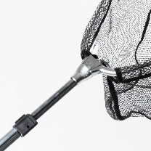
CARNASSIER |  | EPUISETTE HYDRO XL | Manche aluminiun téléscopique Longueur 2m40 3 éléments Tête 65cm X 65cm Profondeur filet 45cm Maille Hydrofuge | 202107 | 10 | 0 | 10.80 € | 34.90 € | 3.23 | 62.87 |  | 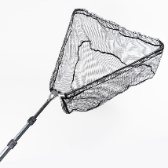
COUP |  | ROULEAU STD | Largeur : 40 cm Hauteur : de 25 à 36cm Mousse EVA 4 pieds télescopiques | 202104 | 10 | 0 | 9.90 € | 29.90 € | 3.02 | 60.27 |  | 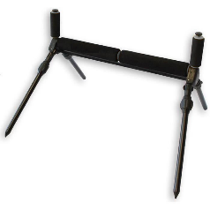
COUP |  | ROULEAU PRO | Largeur : 45 cm Hauteur : de 40 à 70cm Mousse EVA haute densité Diamètre rouleau principal : 50 mm 2 rouleaux latéraux repliables 4 pieds télescopiques | 202105 |  | 0 | 21.00 € | 49.90 € | 2.38 | 49.50 |  | 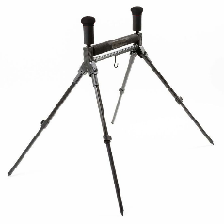
CARPE/OUTDOR |  | RECHAUD | Pratique pour cuisiner à la pêche, stable vous pouvez poser dessus vos casseroles même les jours de vent. Fonctionne avec une cartouche de gaz vendue séparément (modèle standard). | 202026 | 6 | 0 | 13.20 € | 29.90 € | 2.27 | 47.02 | -
CARPE/OUTDOR |  | CHAUFFAGE | chauffer le biwy quand la température est froide. Quelques minutes de chauffage évacueront l’humidité et la condensation de votre abri. Normes CE,fonctionne au gaz (cartouche vendue séparément) | 202025 | 4 | 0 | 18.40 € | 39.90 € | 2.17 | 44.66 | - | 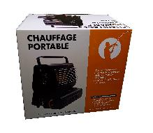 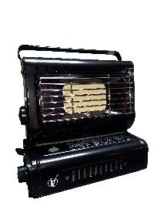
CARNASSIER |  | EPUISETTE 180 | Manche aluminiun téléscopique Longueur 1m80 Tête 40cm X 40cm Profondeur filet 30cm Maille 5mm | 202006 | 25 | 0 | 4.90 € | 13.90 € | 2.84 | 57.70 | - | 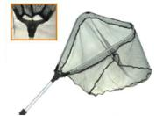
CARNASSIER |  | EPUISETTE 220 | Manche aluminiun téléscopique Longueur 2m20 Tête 50cm X 50cm Profondeur filet 35cm Maille 5mm | 202005 | 25 | 0 | 5.90 € | 15.90 € | 2.69 | 55.47 | -
CARNASSIER |  | EPUISETTE MAXI | Épuisette aux dimensions généreuses idéale pour épuiser les brochets et sandres Cadre rectangulaire Manche télescopique démontable Longueur maximale : 2,50 m | 202017 | 10 | 0 | 8.60 € | 21.90 € | 2.55 | 52.88 | - | 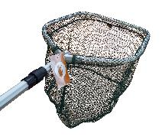
CARPE |  | EPUISETTE CARPE | Manche en fibre de 1m80 V métal Filet vert et renforcé Tête 90cm X 90cm Profondeur filet 90 cm Maille 5mm livrée en sachet polybag | 202020 | 10 | 0 | 13.80 € | 34.90 € | 2.53 | 52.55 | - | 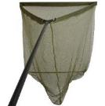 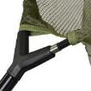
COUP |  | TETE EPUISETTE | Dimensions : 45 x 35 cm Maille fine Pas de vis standard Compatible avec tous les manches d'épuisette du marché | 202013 | 20 | 0 | 2.50 € | 8.90 € | 3.56 | 66.29 | -
COUP |  | EPUISETTE JUNIOR 1M20 | Manche aluminiun 1m Tête 25cm Filet micro maille | 202012 | 20 | 0 | 2.95 € | 8.90 € | 3.02 | 60.22 | - | 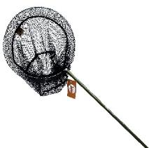
COUP |  | BOURRICHE | Longueur 1m Diamètre 35 cm Maille 5mm | 202011 | 50 | 0 | 2.50 € | 9.00 € | 3.60 | 66.67 | -
COUP |  | BOURRICHE JUNIOR 1M50 | Longueur 1m50 Diamètre 35 cm Maille 5mm Pas de vis orientable Livrée sans pique | 202010 | 20 | 0 | 3.40 € | 11.90 € | 3.50 | 65.71 | -
COUP |  | BOURRICHE 1M50 | Longueur 1m50 Diamètre 40 cm Maille 5mm Micromesh Pas de vis orientable Livrée sans pique | 202009 | 20 | 0 | 4.10 € | 13.90 € | 3.39 | 64.60 | -
COUP |  | BOURRICHE 2M | Longueur 2m Diamètre 40 cm Maille 5mm Micromesh Pas de vis orientable Livrée sans pique | 202008 | 20 | 0 | 4.90 € | 16.90 € | 3.45 | 65.21 | -
COUP |  | BOURRICHE 2M50 | Longueur 2m50 Diamètre 40 cm Maille 5mm Micromesh Pas de vis orientable Livrée sans pique | 202007 | 20 | 0 | 5.60 € | 19.90 € | 3.55 | 66.23 | -
MULTI |  | PIQUE TELE ALU VRILLE | Longueur 60cm à 110cm Tête Laiton | 202016 | 50 | 0 | 2.50 € | 6.50 € | 2.60 | 53.85 | -
MULTI |  | PIQUE BOURRICHE | Longueur 70cm Pointu | 202018 | 50 | 0 | 1.15 € | 2.80 € | 2.43 | 50.71 | -
CARPE |  | ROD POD 5 TETES | Structure en aluminium Barre centrale réglable Pieds réglables Hauteur des buzz bar réglable Housse de transport Hauteur mini 45 cm / maxi 78 cm Longueur : mini 73cm/maxi 129cm Dimensions plié: 73 cm x 25 cm | 202019 | 4 | 0 | 23.60 € | 54.90 € | 2.33 | 48.42 | - | 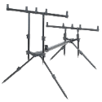
MULTI |  | PARAPLUIE TENTE | Parapluie 2m20 Toile partie parapluie enduite Toile amovible nylon fixée par une fermeture éclair sur le parapluie Fourni dans une housse avec sardines | 202002 | 4 | 0 | 21.00 € | 54.90 € | 2.61 | 54.10 | - | 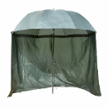
CARPE |  | DETECTEUR ST 3+1 | • Coffret détecteurs + 1 centrale • Volume réglable (détecteurs & centrale) • Tonalité réglable (détecteurs & centrale) • Sensibilité réglable (détecteurs) • Mode vibreur (centrale) • Diodes lumineuses • Fonctionne avec une pile 9V (détecteurs & centrale) | 202024 | 10 | 0 | 32.80 € | 79.90 € | 2.44 | 50.74 | -
CARPE |  | DETECTEUR ST 4+1 |  | 202023 | 10 | 0 | 37.95 € | 89.90 € | 2.37 | 49.34 | - | 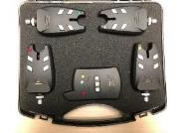
CARPE |  | DETECTEUR PR 3+1 | • Coffret détecteurs + 1 centrale • Volume réglable (détecteurs & centrale) • Tonalité réglable (détecteurs & centrale) • Sensibilité réglable (détecteurs) • Mode vibreur (centrale) • Diodes lumineuses + automatic Night led (détecteur) • Différenciation touche à revenir • prise 2.5mm pour acc.lumineux (détecteur) • Fonctionne avec une pile 9V (détecteur) • Fonctionne avec trois piles AAA (centrale) | 202022 | 10 | 0 | 39.00 € | 99.00 € | 2.54 | 52.73 | -
CARPE |  | DETECTEUR PR 4+1 |  | 202021 | 10 | 0 | 44.90 € | 109.00 € | 2.43 | 50.57 | - | 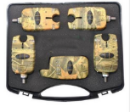
MULTI |  | PESON PRO 50KG | 50kg/200gr crochets métal Réglage de la tare Livré en boite carton | 202004 | 10 | 0 | 6.40 € | 15.90 € | 2.48 | 51.70 | -
MULTI |  | PESON 22KG | 22kg/250gr 2 crochets métal Réglage de la tare Mètre Livré en blister | 202003 | 50 | 0 | 3.10 € | 8.90 € | 2.87 | 58.20 | -
MULTI |  | PIQUE PRO 35-50 | Aluminium anodisé noir anti-reflet Pointe droite Bague de serrage Pointe renforcée La partie interne du pique est pourvue d'une face plane qui empêche toute rotation du pique Longueur réglable de 35 à 50 cm livré en sachet polybag avec carte | 202015 | 50 | 0 | 3.55 € | 8.99 € | 2.53 | 52.61 | - | 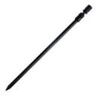
MULTI |  | PIQUE PRO 40-60 | Aluminium anodisé noir anti-reflet Pointe droite Bague de serrage Pointe renforcée La partie interne du pique est pourvue d'une face plane qui empêche toute rotation du pique Longueur réglable de 40 à 60cm livré en sachet polybag avec carte | 202014 | 50 | 0 | 3.95 € | 9.99 € | 2.53 | 52.55 | -
 |  |  |  |  |  |  | TOTAL HT |  |  |  | -

